箱唛扫码
Factory name (工厂名称)
PO. Number(订单号) | 82837-01 78852-01
Style Code.(款号) | 6798-677-700
Product Code.(产品编号) | RECYCLE CARE LABEL RECYCLE COMPONENT LABEL | Carton No.(箱号):
Inner Packages(包装方式） | 2000pcs/ bundle | 1/2
SIZE/qty (尺码/数量) | 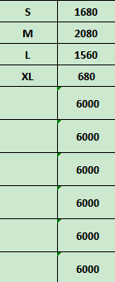
Carton Dimension（箱规） | 20*30*40 | Country of Origin：
Gross Weight（毛重） | 8.4KG | Made In China
Net Weight（净重） | 8KG
Remark（备注）

Factory name (工厂名称)
PO. Number(订单号) | 82837-01 83069-01
Style Code.(款号) | 6798-677-800
Product Code.(产品编号) | RECYCLE CARE LABEL RECYCLE COMPONENT LABEL | Carton No.(箱号):
Inner Packages(包装方式） | 2000pcs/ bundle | 2/2
SIZE/qty (尺码/数量) | 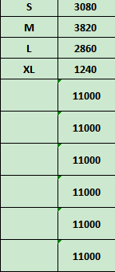
Carton Dimension（箱规） | 30*40*50 | Country of Origin：
Gross Weight（毛重） | 15kg | Made In China
Net Weight（净重） | 14.6kg
Remark（备注）

06798677700029
06798677700036
06798677700043
06798677700050
06798677800026
06798677800033
06798677800040
06798677800057

